Sheet1
Tgl | Transaksi | Metode FIFO
 |  | Persediaan Masuk |  |  | Persediaan Keluar |  |  | Saldo
 |  | Pcs | Harga | Total | Pcs | Harga | Total | Pcs | Harga | Total
1 Mei | Pembelian | 10 | Rp50,000 | Rp500,000 |  |  |  | 10 | Rp50,000 | Rp500,000
2 Mei | Pembelian | 20 | Rp60,000 | Rp1,200,000 |  |  |  | 10 | Rp50,000 | Rp500,000
 |  |  |  |  |  |  |  | 20 | Rp60,000 | Rp1,200,000
3 Mei | Penjualan |  |  |  | 10 | Rp50,000 | Rp500,000 | 18 | Rp60,000 | Rp1,080,000
 |  |  |  |  | 2 | Rp60,000 | Rp120,000
 |  |  |  |  | HPP | = | Rp620,000

Tgl | Transaksi | Metode WAC
 |  | Persediaan Masuk |  |  | Persediaan Keluar |  |  | Saldo
 |  | Pcs | Harga | Total | Pcs | Harga | Total | Pcs | Harga | Total
1 Mei | Pembelian | 10 | Rp50,000 | Rp500,000 |  |  |  | 10 | Rp50,000 | Rp500,000
2 Mei | Pembelian | 20 | Rp60,000 | Rp1,200,000 |  |  |  | 30 | Rp56,667 | Rp1,700,000
3 Mei | Penjualan |  |  |  | 12 | Rp56,667 | Rp680,004

 |  |  |  |  | HPP | = | Rp680,000

Metode Garis Lurus
Tahun | Harga Perolehan | Nilai Residu | Masa Manfaat | Tarif Penyusutan | Beban Penyusutan | Akumulasi Penyusutan
1 | Rp200,000,000 | Rp10,000,000 | 5 | 20% | Rp38,000,000 | Rp38,000,000

Metode Saldo Menurun
Tahun | Masa Manfaat | Harga Perolehan | Tarif Penyusutan | Beban Penyusutan | Akumulasi Penyusutan | Nilai Buku
1 | 5 | Rp200,000,000 | 40% | Rp80,000,000 | Rp80,000,000 | Rp80,000,000

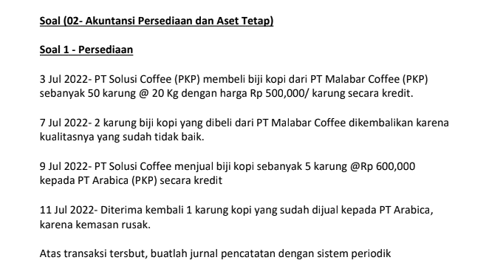

Tgl | Transaksi | Fisik/Periodik
 |  | Akun | Dr | Cr
2024-07-03 | Pembelian | Pembelian | Rp25,000,000
 |  | PPN Masukan | Rp2,750,000
 |  | Utang |  | Rp27,750,000
2024-07-07 | Retur Pembelian | Utang | Rp1,110,000
 |  | PPN Masukan |  | Rp110,000
 |  | Retur pembelian |  | Rp1,000,000
2024-07-09 | Penjualan | Piutang | Rp3,330,000
 |  | Penjualan |  | Rp3,000,000
 |  | PPN Keluaran |  | Rp330,000
2024-07-11 | Retur Penjualan | Retur Penjualan | Rp600,000
 |  | PPN Keluaran | Rp66,000
 |  | Piutang |  | Rp666,000

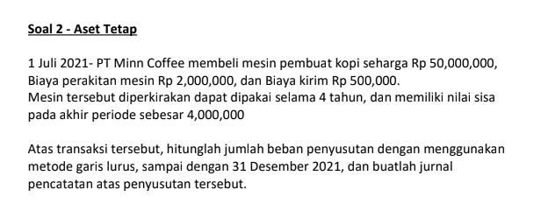

Metode Garis Lurus
Tahun | Harga Perolehan | Nilai Residu | Masa Manfaat | Tarif Penyusutan | Beban Penyusutan | Akumulasi Penyusutan
1 | Rp52,500,000 | Rp4,000,000 | 4 | 25% | Rp12,125,000 | Rp12,125,000

